分公司反馈问题
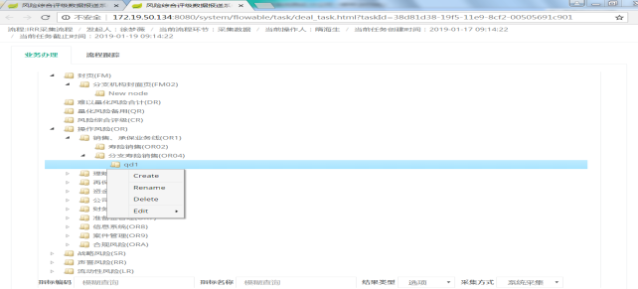
问题类型 | 指标来源 | 指标名称 | 问题反馈 | 类别 | 备注
流程 | 不涉及 | 不涉及 | 辽宁分公司反馈：误提交后，分公司第二节点无退回机制 | 流程类 | 会签目前没有退回，如果开发只能做一票退回，会影响已经审核过的任务。；分公司指标需要进一步调研
流程 | 不涉及 | 不涉及 | 江苏分公司反馈：流程提交过后无法查看提交数据和报送内容 | 需求类 | 系统没有这个功能，而且需求未提及，如果要做，需要评估工作量
指标 | OR04 | 千张保单投诉量的期末有效保单总量 | 期末有效保单是否可以对接系统？ | 需求类 | 需要调研后评估。
指标 | OR04 | 千张保单投诉量的期末有效保单总量 | 对接系统的话取数时间是哪天？ | 澄清类 | 目前其他系统指标是12号。
模板 | 不涉及 | 不涉及 | 广东分公司反馈：下载下来的模板，不是按照指标代码升序下载，指标混乱。 | 功能类 | 可以指标编码排序。
指标 | OR04 | 保单失效率的失效、退保金额，减保金额，复效额，增保额，年初累计有效保额 | 分公司没有能力提供，要分配到总公司流程中让精算提供。 | 流程类 | 目前数据流程归属到分公司
指标 | OR04 | 保单失效率的失效、退保金额，减保金额，复效额，增保额，年初累计有效保额 | 精算说2月份此指标可以对接系统，什么时候可以实施需要确定。 | 需求类 | 待精算评估系统上线后进行调研
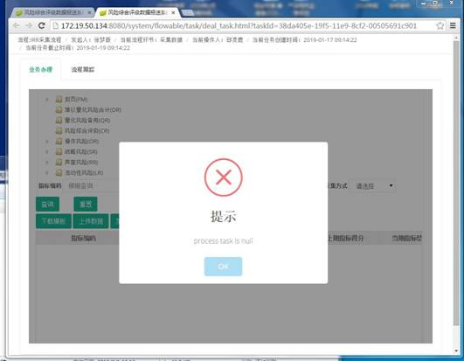
指标 | OR13 | 非现金收款比率的评估期内非现金收款金额 | 系统值加和，不用手填 | 澄清类 | 问题不明确
指标 | OR13 | 非现金付款比率的评估期内非现金付款金额 | 系统值加和，不用手填 | 澄清类 | 问题不明确
系统 | 不涉及 | 不涉及 | 青岛分公司反馈：点击提交后，系统直接完成提交，没有“确认/取消”选项 | 需求类 | 请风险管理部确认是否添加;增加判断
系统 | 不涉及 | 不涉及 | 青岛分公司反馈：我还没有填写表格内容，点击提交后，系统没有提示检查表格是否填写完整，是否表格数据项目相互关联关系符合逻辑，如果是文字描述，比如“备注”最多输入多少个字 | 需求类 | 目前需求中没有校验规则。备注2000字
系统 | 不涉及 | 不涉及 | 青岛分公司反馈：能不能开发一个表格检查程序，填写完表格后，运行这个程序，提示哪些项目填写的有问题，如果有问题，该怎样修改。检查程序检查表格没有问题后，再上传系统，提高工作效率 | 需求类 | 目前系统无此功能，请风险部评估
 |  |  | 青岛分公司反馈：截屏中的图片 create rename delete 是什么？是否可以操作 | 功能类 | 可以屏蔽(屏蔽树)
系统 | 不涉及 | 不涉及 | 四川分公司反馈：上传过后显示“提示 process task is null” | 功能类 | 初步分析浏览器问题，修改下提示内容。（）
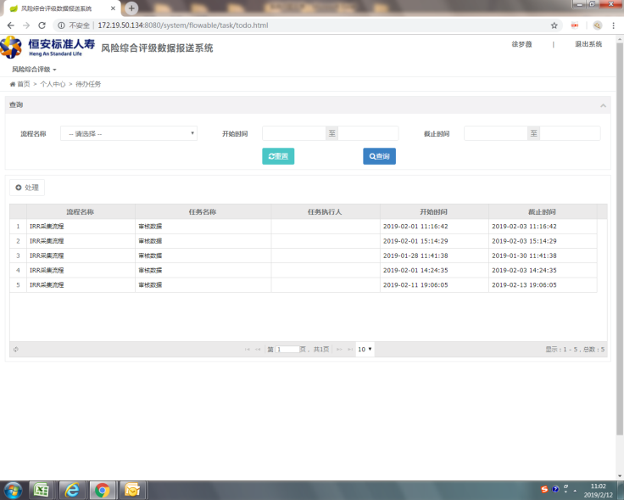
流程 | 不涉及 | 不涉及 | 徐梦薇：流程看不出来是哪个部门提交的流程 | 功能类 | 可以在审核页面添加“提交人”
指标 | OR04 | 最近4个季度监管、自查保全管理操作风险事件 | 徐梦薇：建议放在客服部审核 | 需求类 | 可以根据需求配置审核人，请风险管理部确认。
流程 | 不涉及 | 不涉及 | 徐梦薇：有些流程到我这里没有指标，是空白的 | 功能类 | 未上传模版就提交数据了，稍后做控制
指标 | OR04 | 评估期期末省级分公司和中心支公司销售、承保、保全部门负责人人数”与“评估期期末省级分公司和中心支公司销售、承保、保全部门负责人具有5年以上保险相关从业经验人数 | 天津分公司反馈：评估期期末省级分公司和中心支公司销售、承保、保全部门负责人人数”与“评估期期末省级分公司和中心支公司销售、承保、保全部门负责人具有5年以上保险相关从业经验人数”2个指标细分为个险、银保、团险、续期4个渠道，但“承保、保全部门负责人”在我司是客服部，未体现统计； 徐梦薇：我看了一眼下载下来的模板，确实没有拆分到客服部。绩效中也没有把多元加入到绩效中，需要修改。 | 需求类 | 底稿中多元为空（提供指标拆分文档）建议在Q3底稿中标出指标拆分情况
系统 | 不涉及 | 不涉及 | 天津分公司反馈：建议仅“人工采集“的部分显示具体操作人员，系统采集的部分显示系统采集； | 澄清类 | 上传excel后就能看到是“人工采集”还是“系统采集”
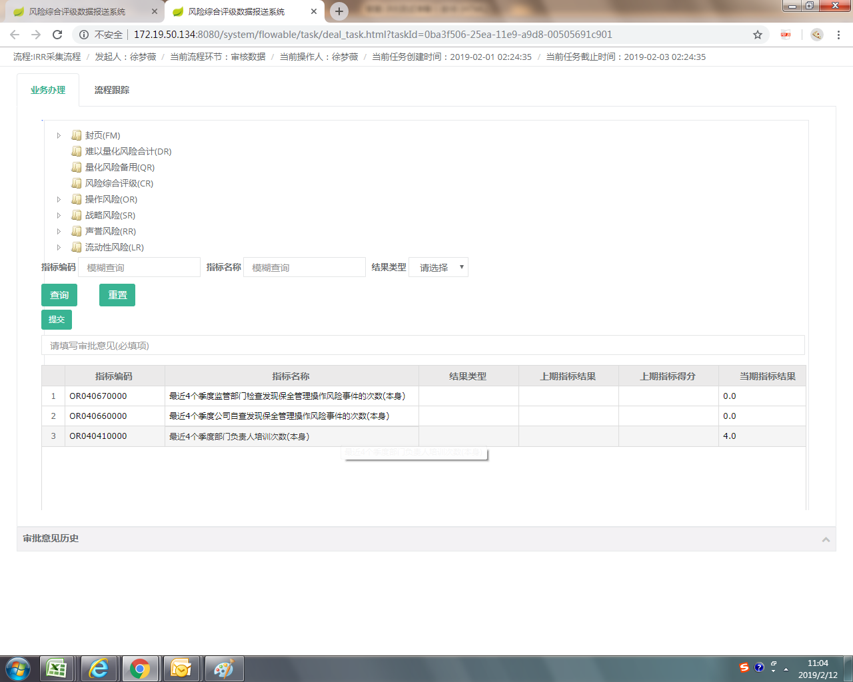
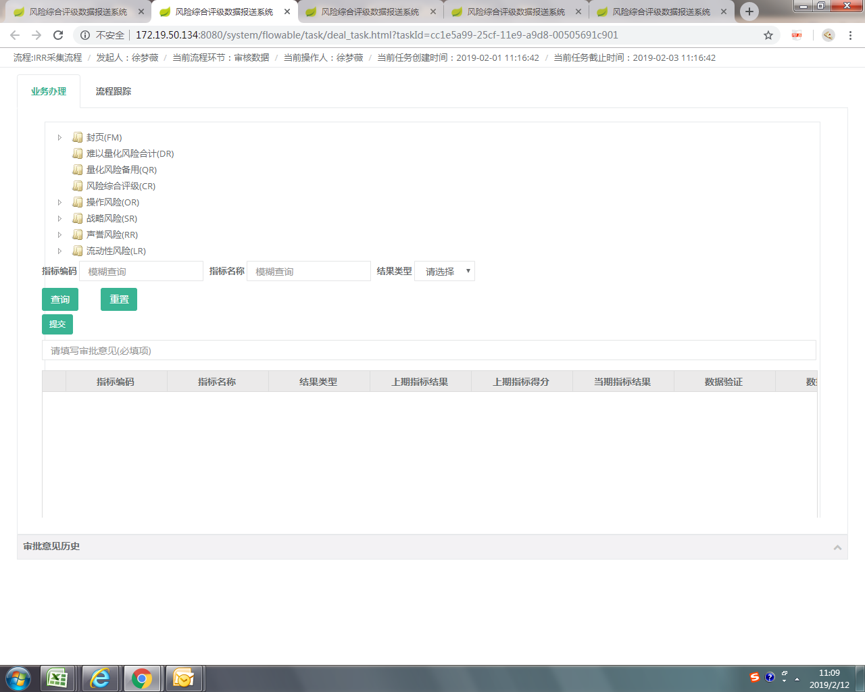
系统 | 不涉及 | 不涉及 | 天津分公司反馈：数据上传了，未显示“系统会同时展示由系统采集的指标”，仍提交失败 | 澄清类 | 不清晰
流程 | 不涉及 | 不涉及 | 北京分公司反馈：流程设计不合理。 | 流程类
 |  | 分工公司指标让总公司人来填报 | 评估下影响 | 功能类
 |  | 填报人看到自己的数据 | 需要开发 | 功能类
 |  | 13.1建议做成系统指标 |  |  | 做成系统指标
 |  | 14.1建议做成系统指标 |  |  | 做成系统指标
 |  | 5类数据导入然后估分 |  |  | 汇总页面，导入
 |  | 代办任务中任务执行人？？？ |  |  | 需要检查下
 |  | 审批意见 敲回车会刷新列表 |  |  | 组件BUG，解决起来困难
 |  | 处理完任务不刷新 |  |  | 比较严重
 |  | 列表显示指标与上报模版不一致 |  |  | 页面展示问题

